Sheet1
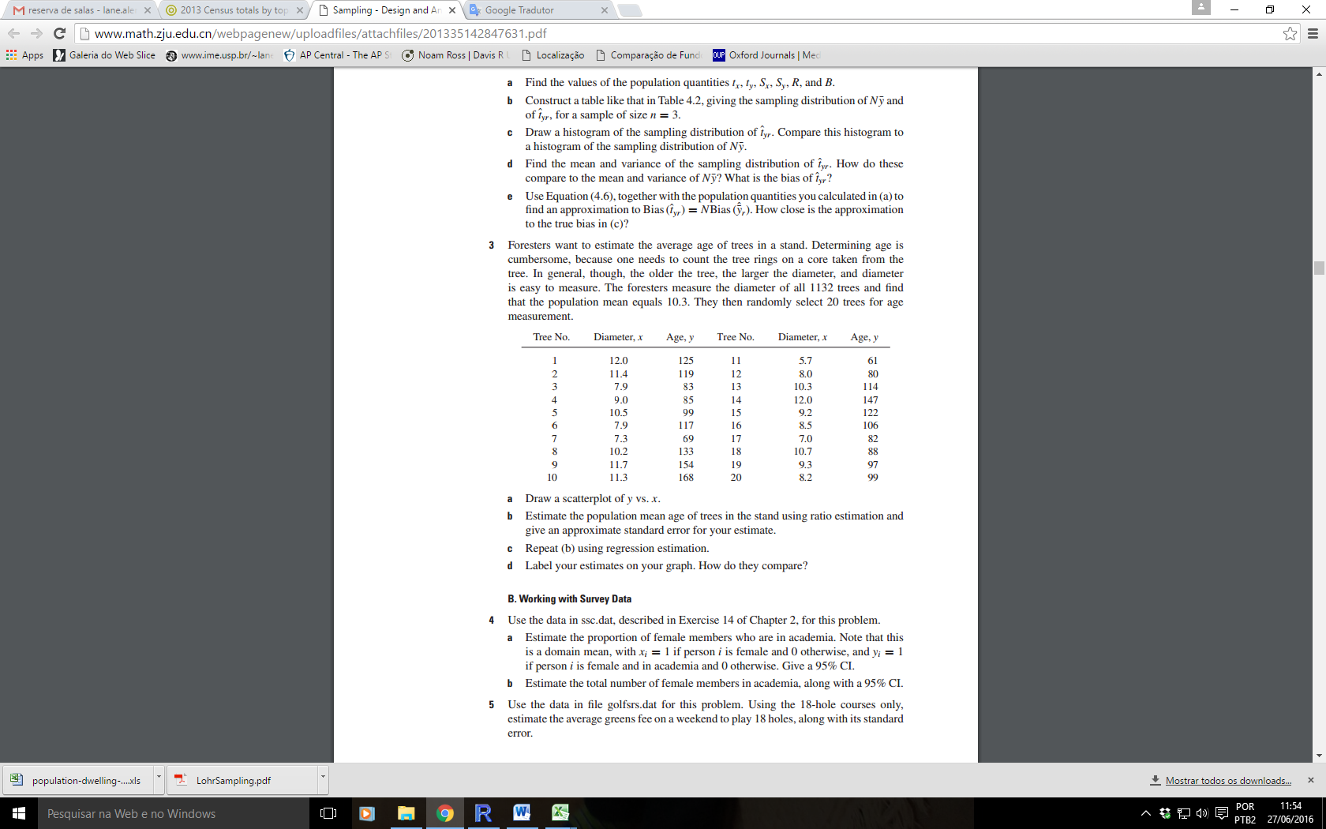
Ratio
ex3 p. 156 Lohr
 |  |  | Resíduos ao quadrado
 | Diameter (x) | Idade (y) | Razão | Regressão
Tree |  |  | (y-rx)^2 | (y-yh)^2 | (xi-xbar)^2
1 | 12 | 125 | 144.80494952 | 201.2958585 | 6.734025
2 | 11.4 | 119 | 125.03305785 | 164.81627184 | 3.980025
3 | 7.9 | 83 | 52.037700093 | 35.572352135 | 2.265025
4 | 9 | 85 | 315.95487741 | 304.11475268 | 0.164025
5 | 10.5 | 99 | 436.99001854 | 475.82362095 | 1.199025
6 | 7.9 | 117 | 717.50500472 | 786.00292987 | 2.265025
7 | 7.3 | 69 | 206.26823511 | 159.12455116 | 4.431025
8 | 10.2 | 133 | 272.9609899 | 251.58773422 | 0.632025
9 | 11.7 | 154 | 415.84771411 | 341.76997976 | 5.267025
10 | 11.3 | 168 | 1517.891542 | 1397.7793485 | 3.591025
11 | 5.7 | 61 | 16.73553719 | 1.0302172537 | 13.727025
12 | 8 | 80 | 128.95105678 | 103.82025667 | 1.974025
13 | 10.3 | 114 | 13.107402405 | 19.03968687 | 0.801025
14 | 12 | 147 | 99.33126531 | 61.029263164 | 6.734025
15 | 9.2 | 122 | 286.99710273 | 292.79251685 | 0.042025
16 | 8.5 | 106 | 79.827242457 | 93.817542194 | 0.819025
17 | 7 | 82 | 4.259253324 | 16.487181711 | 5.784025
18 | 10.7 | 88 | 1168.8328666 | 1243.5013442 | 1.677025
19 | 9.3 | 97 | 84.657608571 | 83.061082804 | 0.011025
20 | 8.2 | 99 | 28.73438744 | 40.460345245 | 1.452025
média | 9.405 | 107.4
soma |  |  | 6116.727812 | 6072.9268366 | 63.5495
dp_amostral |  | 28.662096739
razão r | 11.419457735 |  | 321.93304274 | 337.38482425
SUMMARY OUTPUT
Regression Statistics
Multiple R | 78%
R Square | 61%
Adjusted R Square | 59%
Standard Error | 18.368038117
Observations | 20

ANOVA
 | df | SQ | QM | F | p
Regressão | 1 | 9535.8731634 | 9535.8731634 | 28.264084446 | 4.7052246291E-05
Erro | 18 | 6072.9268366 | 337.38482425
Total | 19 | 15608.8

 | Estimativa | Erro padrão | t | P-value | Inf. 95% | Sup. 95% | Lower 95.0% | Upper 95.0%
Intercept0 | -7.808 | 22.056 | -0.354 | 0.727 | -54.146 | 38.530 | -54.146273642 | 38.530100423
Diameter | 12.250 | 2.304 | 5.316 | 0.000 | 7.409 | 17.090 | 7.4088692187 | 17.090458077

muX= | 10.3 | média pop. do diâmetro
ybar | 107.4 | AASs |  | Var(Ybar) | 40.3501 |  |  | 6.3521704017
yR | 117.620415 | Razão sem rep |  | Var(yR) | 15.8123 |  |  | 3.9764631256
yReg | 118.363449 | Regressão sem rep |  | Var(yReg) | 20.7487 |  |  | 4.5550753387
 |  |  |  |  | 0.012604741186

Usando o estimador razão, como poderia calcular o tamanho de uma amostra com reposição para ter erro amostral igual a 6.
Consideraremos IC=[ybar_R -/+ 1.96 EP]

